Sheet2
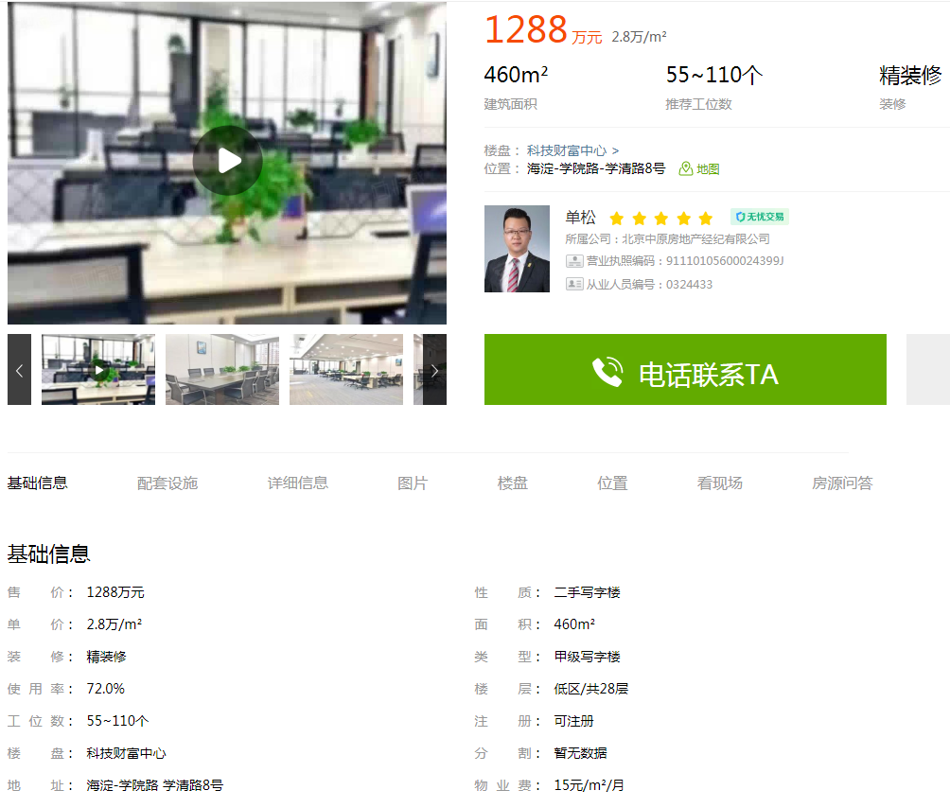

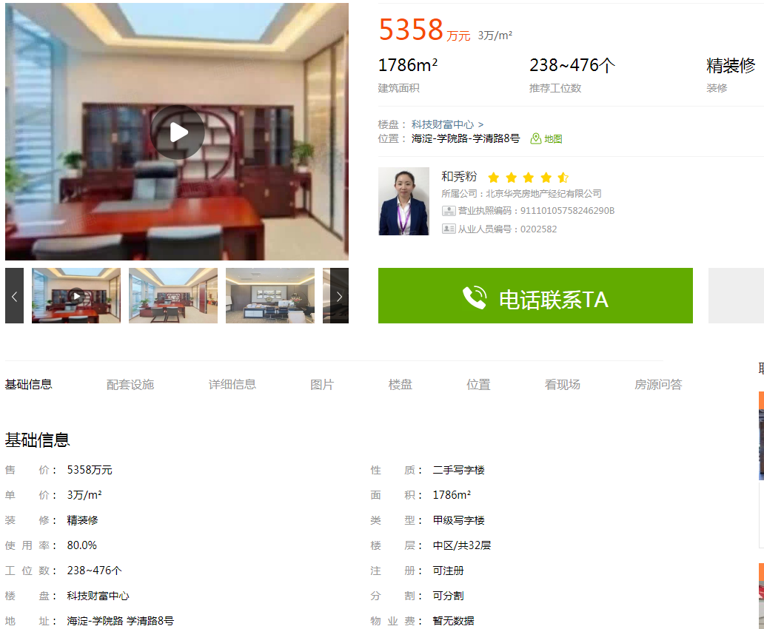

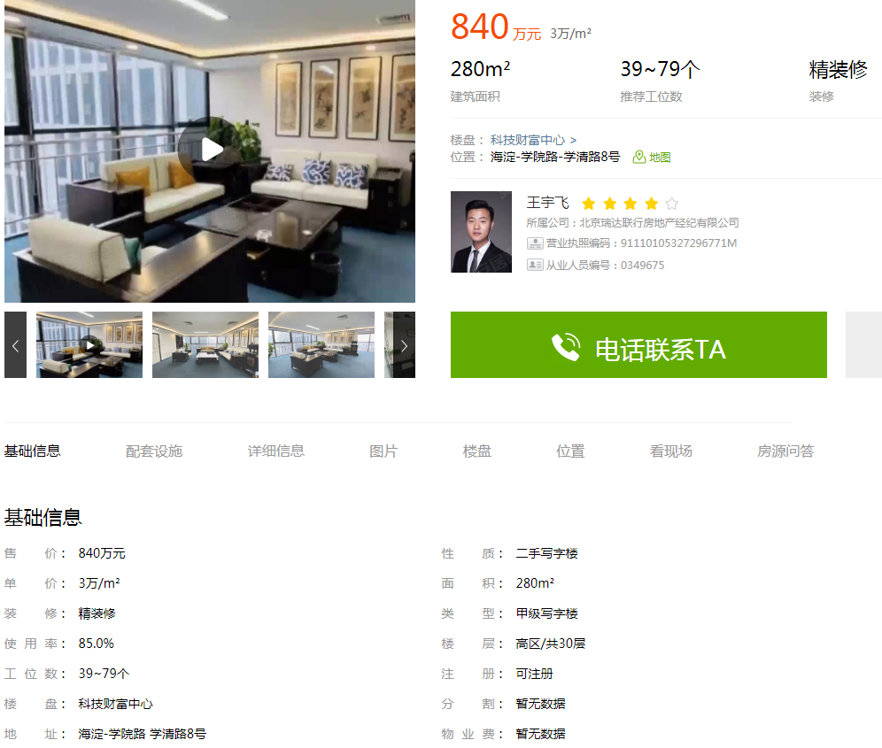

 | 面积 | 楼层 | 单价
科技财富中心 | 460 | 低区 | 28000
科技财富中心 | 1786 | 中区 | 30000
科技财富中心 | 280 | 高区 | 30000
金码大厦 | 400 | 中区 | 33000
金码大厦 | 251 | 中区 | 33100

